Инструкция

 | Данный калькулятор разработан для оценки эффективности инвестиционных ппроектов в облатси жилищной застройки, но
 | в принципе его можно использовать и для собственных затрат для возведения объектов.

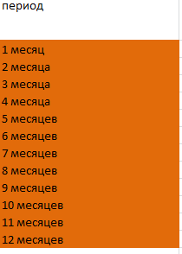
 | Принцип расчета
 | в данном калькуляторе вшиты несоклько справочников, которые помогают сделать расчет более точным
1)
 |  |  | Данный справочник используется для выбора периодов разных фаз, что бы можно было
 |  |  | производить расчеты с учетом сроков исполнения инвестиционного проекта

2)

 | Данный справочник позволит внести информацию о типах домов, для более детального расчета себетсоимости и выручки

3) |  | Позволяет вам при расчетах либо привязываться к конкретной дате начала реализации проекта,
 |  | либо готовить план без этого

 | Сама модель:

 | Название типов домов меняеться в справочнике, туда же заносятся параметры цена и себестоимость
 | в данную таблицу только физические показатели

 | Далее вносится информация о продажах и крупных расходах таких как покупка земли, инфраструкутруа и реклама

 | Далее формы оценки эффективносии проекта
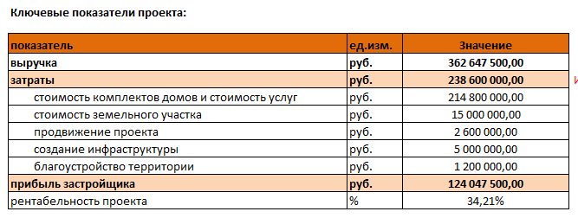

 | Возможно Вас заинтересуют другие услуги компании, обращайтесь будем рады Вам помочь.

